Лист1
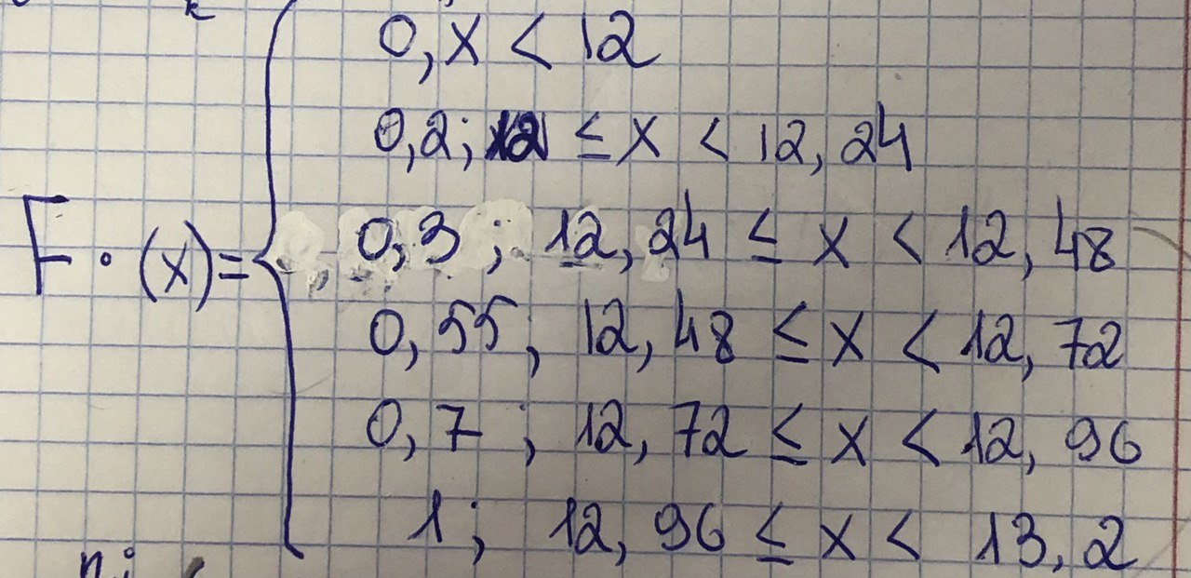
12 | 12.1 | 12.1 | 12.2 | 12.3 | 12.4 | 12.5 | 12.5 | 12.6 | 12.6
12.7 | 12.8 | 12.8 | 12.9 | 13 | 13 | 13 | 13.1 | 13.1 | 13.2

частотный ряд
12 | 12.1 | 12.2 | 12.3 | 12.4 | 12.5 | 12.6 | 12.7 | 12.8 | 12.9 | 13 | 13.1 | 13.2 | Xi
1 | 2 | 1 | 1 | 1 | 2 | 2 | 1 | 2 | 1 | 3 | 2 | 1 | ni
0.05 | 0.1 | 0.05 | 0.05 | 0.05 | 0.1 | 0.1 | 0.05 | 0.1 | 0.05 | 0.15 | 0.1 | 0.05 | Wi
полигон частот

Хmin | 12
Xmax | 13.2
R | 1.2
k | 5
h | 0.24

интервальный ряд
[12, 12,24] | (12,24, 12,48] | (12,48, 12,72] | (12,72, 12,96] | (12,96, 13,2]
4 | 2 | 5 | 3 | 6 | ni

Дискретный вариационный ряд
xi | 12.12 | 12.36 | 12.6 | 12.84 | 13.08
ni | 4 | 2 | 5 | 3 | 6
Wi | 0.2 | 0.1 | 0.25 | 0.15 | 0.3

Лист2
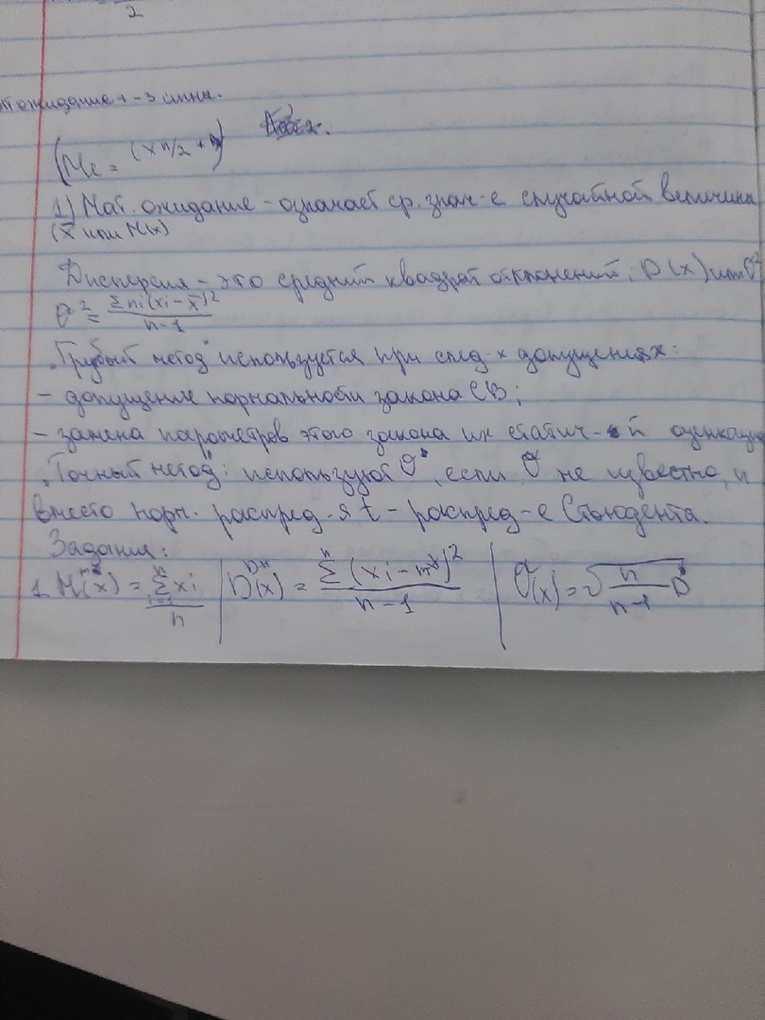
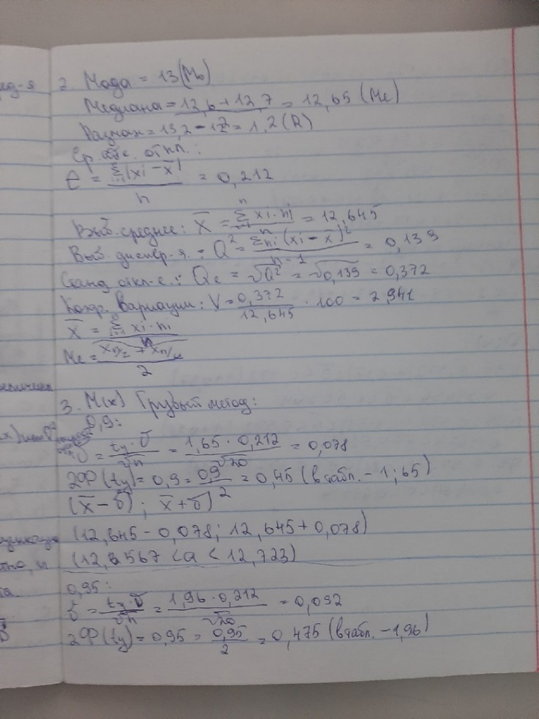
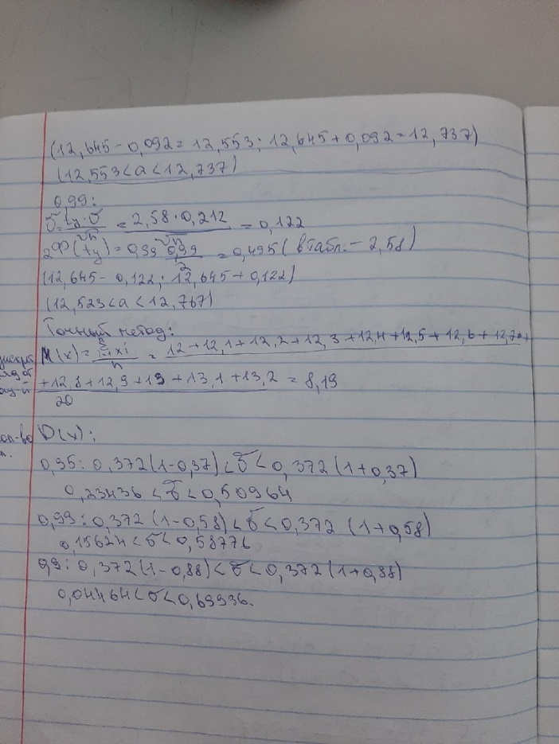
12 | 12.1 | 12.2 | 12.3 | 12.4 | 12.5 | 12.6 | 12.7 | 12.8 | 12.9 | 13 | 13.1 | 13.2 | Xi
1 | 2 | 1 | 1 | 1 | 2 | 2 | 1 | 2 | 1 | 3 | 2 | 1 | ni

M(X) | 8.19
D(X) | 11.732265
Q(X) | 3.514221483

мода | 13 |  | M(x) | 0.9 | 0.95 | 0.99
медиана | 12.65 |  | точное | 8.19
размах | 1.2 |  | грубое | 12,567<a<12,723 | 12,553<a<12,737 | 12,523<a<12,767
выборочное среднее | 12.645
среднее абсолютное отклонение | 0.212 |  | D(x) | 0.9 | 0.95 | 0.99
выборочная дисперсия | 0.139 |  | грубое | 0,04464<a<0,69936 | 0,23436<a<0,50964 | 0,15624<a<0,58776
стандартное отклонение | 0.372 |  | точное | 11.732265
коэффициент вариации | 2.941

